Ejercicio
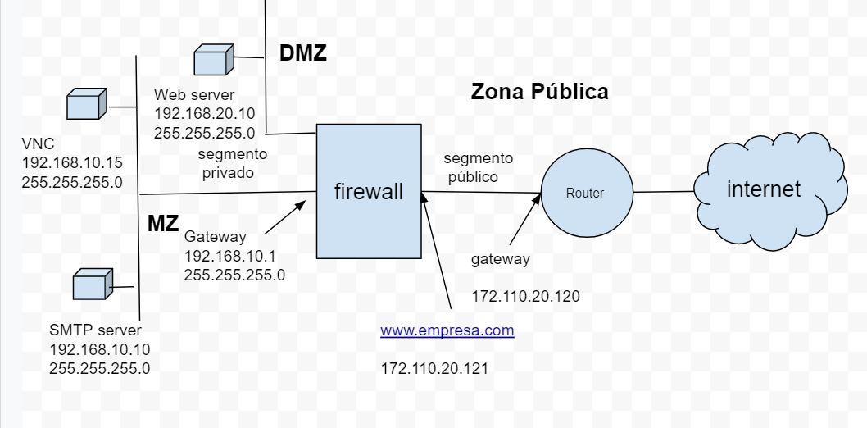
configuración de un firewall

estados | interfaces | puertos |  | IP
denegar | segmento privado | 25 | SMTP | 192.168.10.1 | gateway
permitir | segmento público | 80 | web | 192.168.10.10 | server smtp
 |  | 110 | Pop3 | 192.168.10.15 | VNC
 |  | 21 | ftp | 192.162.20.10 | server web
 |  | 5900 | VNC | All IP
 |  | All ports

 | tablero de comfiguración de reglas
 | IP Origen | segmento Origen | Puerto | segmento destino | IP destino | estado

 | tablero de comfiguración de NAT
 | IP Origen | Puerto Origen | Puerto destino | IP destino | estado

gráfico
firewall
internet
segmento
privado
segmento
público
Router
Web server
192.168.20.10
255.255.255.0
SMTP server
192.168.10.10
255.255.255.0
VNC
192.168.10.15
255.255.255.0
www.empresa.com
172.110.20.121
gateway
172.110.20.120
Gateway
192.168.10.1
255.255.255.0
MZ
DMZ
Zona Pública

gráfico smtp GW
firewall
internet
segmento
privado
segmento
público
Router
Web server
192.168.20.10
255.255.255.0
SMTP Gateway
Antivirus
192.168.10.10
255.255.255.0
VNC
192.168.10.15
255.255.255.0
www.empresa.com
172.110.20.121
gateway
172.110.20.120
Gateway
192.168.10.1
255.255.255.0
MZ
DMZ
Zona Pública

SMTP server
192.168.10.25
255.255.255.0

